11
 |  |  | 土地・気象・人口 11

土地・
気象・
人口
国勢調査
経済
センサス
商業統計
調査
工業統計
調査
農 業
行財政
・議会
区施設
利用状況
・区民相談
衛生・
環境
土木施設
・みどり
区民の
くらし
関連
警察・
消防・
防災
特別区勢
一覧
練馬区勢
図表

２ |  | 土地・気象・人口

 | 町丁別土地面積、気温・降水量の推移、住民基本台帳による世帯数と人口など

福祉・
社会保障
・教育

12
12 土地・気象・人口

 | 図４ 町丁別人口密度【表４、８関連】

旭町

西大泉町
大泉学園町
北町
大泉町
田柄
土支田
光が丘
錦
西大泉
平和台

三原台
谷原
春日町
氷川台
東大泉
高松
早宮

羽沢
南大泉
高野台
桜台
石神井町
向山
小竹町
石神井台
貫井
練馬
栄町
中村北
豊玉上
南田中
富士見台
豊玉北
旭丘
下石神井
中村
豊玉中
上石神井
中村南
関町北
豊玉南
関町東
関町南
南町
上石神井
立野町

15
 | 土地・気象・人口 15

図５ 人口の年齢構造【表９、14関連】
(1) 平成21年人口
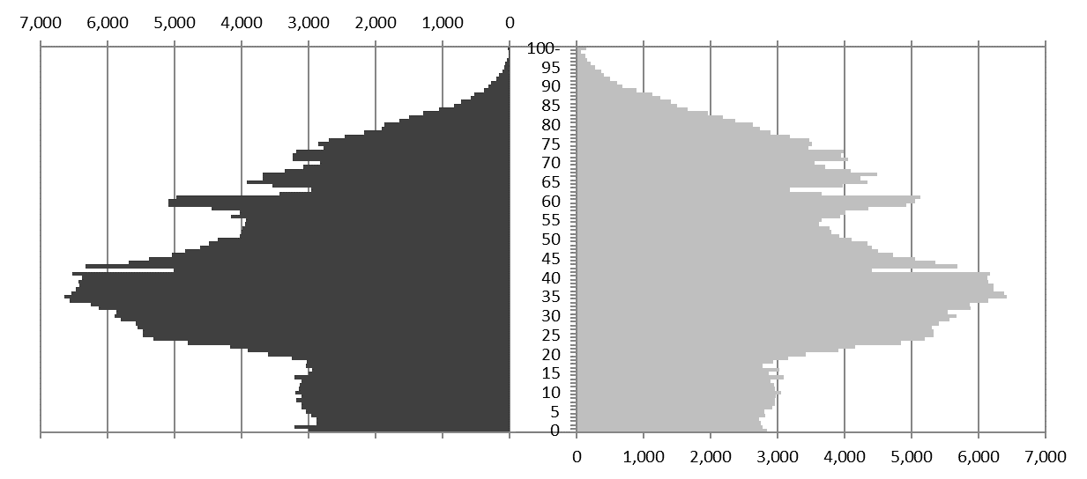

男
女

(2) 令和元年人口
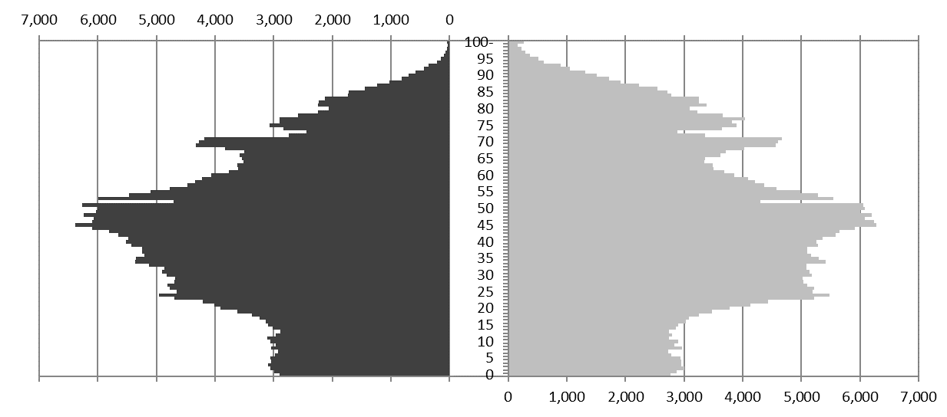

男
女

(3) 令和11年推計人口
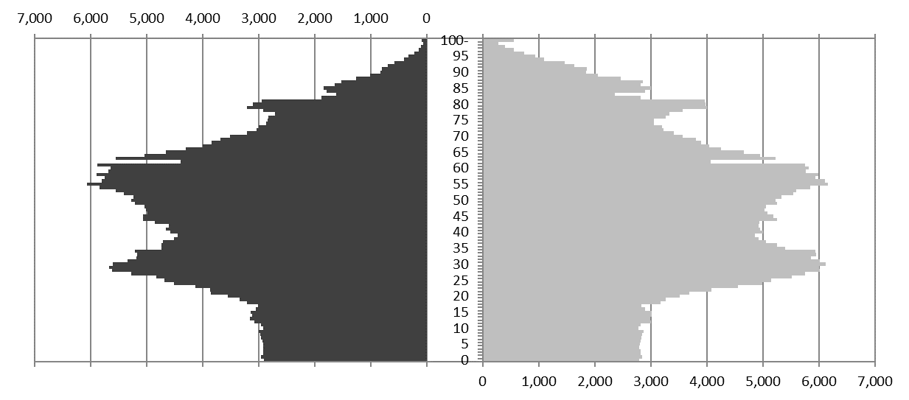

男
女

23
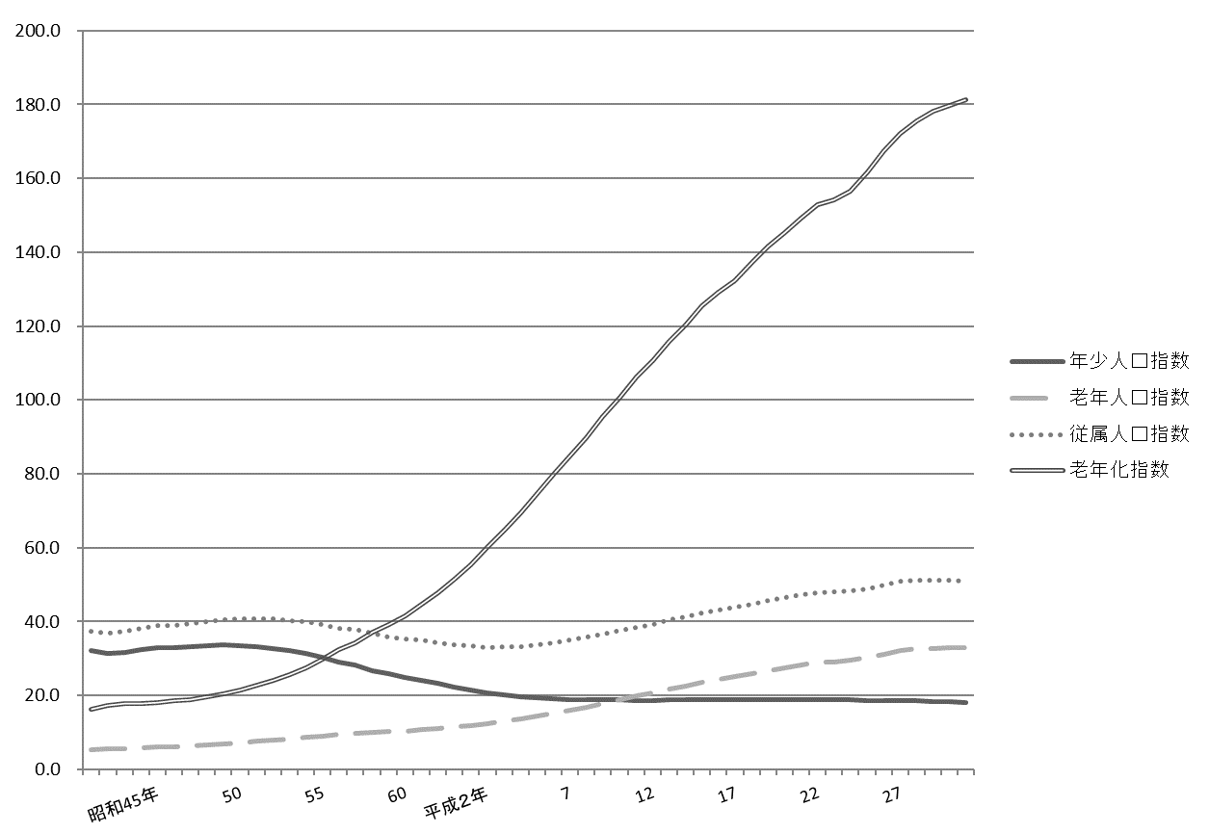
 |  |  |  |  |  |  |  |  |  |  |  |  |  | 土地・気象・人口 23

表10 特殊年齢構造指数
 |  |  |  |  |  |  |  |  |  |  |  |  |  |  |  | (各年１月１日現在)
年 |  |  |  |  |  | 年少人口指数 |  | 老年人口指数 |  |  | 従属人口指数 |  | 老年化指数 |  | 老年人口１人当たり 生産年齢人口

 | 平成 |  | 22 |  | 年 | 18.9 |  | 28.9 |  |  | 47.7 |  | 153.0 |  | 3.5
 |  |  | 23 |  |  | 18.9 |  | 29.1 |  |  | 48.0 |  | 154.2 |  | 3.4
 |  |  | 24 |  |  | 18.9 |  | 29.6 |  |  | 48.4 |  | 156.5 |  | 3.4
 |  |  | 25 |  |  | 18.7 |  | 30.2 |  |  | 48.8 |  | 161.7 |  | 3.3
 |  |  | 26 |  |  | 18.7 |  | 31.2 |  |  | 49.9 |  | 167.4 |  | 3.2

 |  |  | 27 |  |  | 18.6 |  | 32.1 |  |  | 50.8 |  | 172.2 |  | 3.1
 |  |  | 28 |  |  | 18.6 |  | 32.6 |  |  | 51.2 |  | 175.5 |  | 3.1
 |  |  | 29 |  |  | 18.4 |  | 32.8 |  |  | 51.2 |  | 178.1 |  | 3.0
 |  |  | 30 |  |  | 18.3 |  | 32.9 |  |  | 51.2 |  | 179.8 |  | 3.0
 |  |  | 31 |  |  | 18.1 |  | 32.9 |  |  | 51.0 |  | 181.4 |  | 3.0

 | 注 | ： | (1) | 平成24年までは外国人登録数を含まないが、平成25年から外国人住民数を含む。
 |  |  | (2) | 年少人口指数 ＝ |  |  | 年少人口(０～14歳) |  |  | ×100
 |  |  |  |  |  |  | 生産年齢人口(15～64歳)
 |  |  | (3) | 老年人口指数 ＝ |  |  | 老年人口(65歳以上) |  |  | ×100
 |  |  |  |  |  |  | 生産年齢人口(15～64歳)
 |  |  | (4) | 従属人口指数 ＝ |  |  | 年少人口(０～14歳)＋老年人口(65歳以上) |  |  |  |  | ×100
 |  |  |  |  |  |  | 生産年齢人口(15～64歳)
 |  |  | (5) | 老年化指数 ＝ |  |  | 老年人口(65歳以上) |  |  | ×100
 |  |  |  |  |  |  | 年少人口(０～14歳)
 |  |  | (6) | 老年人口１人当たり生産年齢人口 ＝ |  |  |  |  | 生産年齢人口(15～64歳)
 |  |  |  |  |  |  |  |  | 老年人口(65歳以上)
資料 |  | ： | 区民部戸籍住民課、総務部総務課

図６ 特殊年齢構造指数の推移【表10関連】

25
 |  |  |  |  |  |  |  |  |  |  |  |  | 土地・気象・人口 25

表12 合計特殊出生率

年次 |  |  |  |  |  |  | 合計特殊 出生率 | 年齢階級別出生率
 |  |  |  |  |  |  |  | 15～19歳 | 20～24歳 | 25～29歳 | 30～34歳 | 35～39歳 |  | 40～44歳 | 45～49歳

 | 平成 |  |  | 21 |  | 年 | 1.11 | 0.01 | 0.10 | 0.28 | 0.43 | 0.24 |  | 0.05 | 0.00
 |  |  |  | 22 |  |  | 1.15 | 0.01 | 0.08 | 0.29 | 0.46 | 0.26 |  | 0.05 | 0.00
 |  |  |  | 23 |  |  | 1.14 | 0.01 | 0.09 | 0.29 | 0.43 | 0.26 |  | 0.05 | 0.00
 |  |  |  | 24 |  |  | 1.14 | 0.01 | 0.07 | 0.28 | 0.44 | 0.28 |  | 0.05 | 0.00
 |  |  |  | 25 |  |  | 1.22 | 0.01 | 0.07 | 0.29 | 0.46 | 0.32 |  | 0.06 | 0.00

 |  |  |  | 26 |  |  | 1.21 | 0.01 | 0.07 | 0.28 | 0.47 | 0.31 |  | 0.07 | 0.00
 |  |  |  | 27 |  |  | 1.24 | 0.01 | 0.07 | 0.26 | 0.49 | 0.33 |  | 0.07 | 0.00
 |  |  |  | 28 |  |  | 1.23 | 0.01 | 0.07 | 0.27 | 0.47 | 0.34 |  | 0.07 | 0.00
 |  |  |  | 29 |  |  | 1.20 | 0.01 | 0.06 | 0.26 | 0.48 | 0.32 |  | 0.07 | 0.00
 |  |  |  | 30 |  |  | 1.16 | 0.01 | 0.05 | 0.24 | 0.46 | 0.33 |  | 0.07 | 0.00

注 |  | ： | (1) |  | 「合計特殊出生率」とは、15歳から49歳までの女性の年齢別出生率を合計したもので、一人の女性が仮にその年次の年齢別出生率
 |  |  |  |  | で一生の間に生むとした時の子ども数を表す。
 |  |  | (2) |  | 「年齢階級別出生率」は、年齢階級ごとに出生数を女性人口で除して算出したものである。
資料 |  | ： | 東京都福祉保健局「人口動態統計年次推移（区市町村別）」、総務部総務課

図７ 合計特殊出生率の推移【表12関連】

 | 15～19歳 | 20～24歳 | 25～29歳 | 30～34歳 | 35～39歳 | 40～44歳 | 45～49歳 | 合計特殊出生率
平成26 | 0.013136288998 | 0.068563504699 | 0.28016325142 | 0.46575233867 | 0.31212372065 | 0.071624606734 | 0.0020021113174 | 1.2133658225
27 | 0.0121255817 | 0.06678090822 | 0.2624080296 | 0.48657250845 | 0.33458964695 | 0.071144092317 | 0.001965127912 | 1.2355858952
28 | 0.005503042859 | 0.069029106858 | 0.27071543205 | 0.47454494314 | 0.33529133486 | 0.072849974044 | 0.0021873001985 | 1.23
29 | 0.0087063072359 | 0.055228456036 | 0.25658310512 | 0.48102844727 | 0.32416463731 | 0.07468539446 | 0.0023441947691 | 1.2027405422
30 | 0.0072036673215 | 0.051990213607 | 0.24091842293 | 0.45550204379 | 0.32952266346 | 0.07480373278 | 0.0019964064684 | 1.1619371504

 | 1 | 1

30
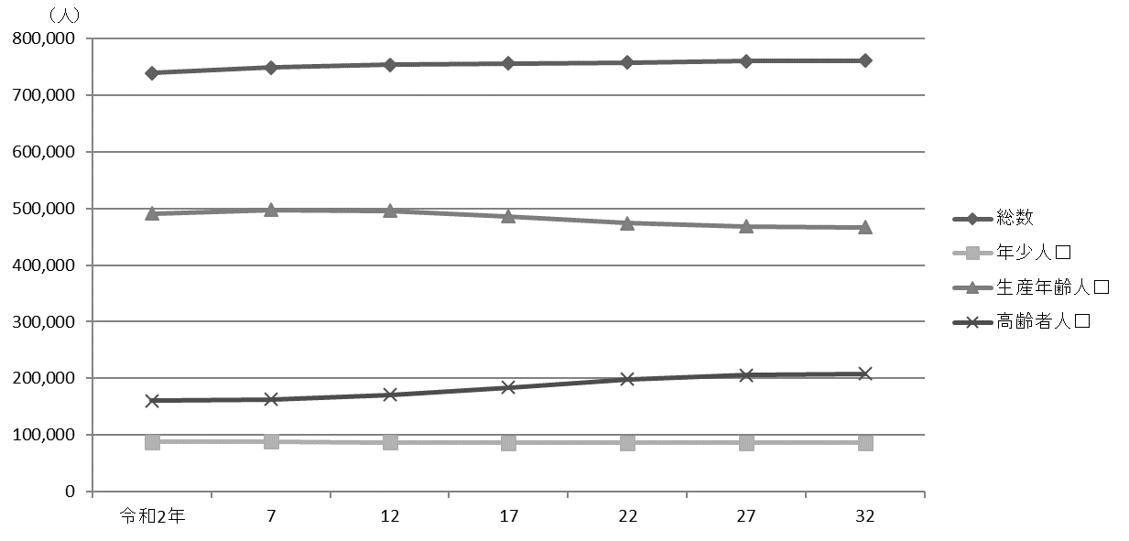
30 土地・気象・人口

 | 表14 人口予測
 |  |  |  |  |  |  |  |  |  |  |  |  |  |  |  | (各年１月１日時点)
 | 年 |  |  |  |  |  | 総数 |  |  | 年少人口(０～14歳) |  |  | 生産年齢人口(15～64歳) |  |  | 高齢者人口(65歳以上)

 |  |  |  |  |  |  |  | 増加率 |  |  | 増加率 |  |  | 増加率 |  |  | 増加率
 |  |  |  |  |  |  |  |  | ％ |  |  | ％ |  |  | ％ |  |  | ％
 |  | 令和 |  |  | 2 | 年 | 739,435 |  |  | 88,000 |  |  | 490,944 |  |  | 160,491

 |  | 令和 |  |  | 3 | 年 | 739,059 | △ 0.05 |  | 88,394 | 0.45 |  | 489,900 | △ 0.21 |  | 160,765 | 0.17
 |  |  |  |  | 4 |  | 741,973 | 0.39 |  | 88,518 | 0.14 |  | 492,327 | 0.50 |  | 161,128 | 0.23
 |  |  |  |  | 5 |  | 744,577 | 0.35 |  | 88,488 | △ 0.03 |  | 494,472 | 0.44 |  | 161,617 | 0.30
 |  |  |  |  | 6 |  | 746,879 | 0.31 |  | 88,300 | △ 0.21 |  | 496,220 | 0.35 |  | 162,359 | 0.46
 |  |  |  |  | 7 |  | 748,784 | 0.26 |  | 88,227 | △ 0.08 |  | 497,302 | 0.22 |  | 163,255 | 0.55

 |  |  |  |  | 8 |  | 750,361 | 0.21 |  | 87,918 | △ 0.35 |  | 498,200 | 0.18 |  | 164,243 | 0.61
 |  |  |  |  | 9 |  | 751,519 | 0.15 |  | 87,935 | 0.02 |  | 498,352 | 0.03 |  | 165,232 | 0.60
 |  |  |  |  | 10 |  | 752,493 | 0.13 |  | 87,823 | △ 0.13 |  | 498,101 | △ 0.05 |  | 166,569 | 0.81
 |  |  |  |  | 11 |  | 753,210 | 0.10 |  | 87,484 | △ 0.39 |  | 497,285 | △ 0.16 |  | 168,441 | 1.12
 |  |  |  |  | 12 |  | 753,817 | 0.08 |  | 87,133 | △ 0.40 |  | 495,888 | △ 0.28 |  | 170,796 | 1.40

 |  |  |  |  | 13 |  | 754,341 | 0.07 |  | 86,765 | △ 0.42 |  | 493,828 | △ 0.42 |  | 173,748 | 1.73
 |  |  |  |  | 14 |  | 754,842 | 0.07 |  | 86,425 | △ 0.39 |  | 494,131 | 0.06 |  | 174,286 | 0.31
 |  |  |  |  | 15 |  | 755,296 | 0.06 |  | 86,366 | △ 0.07 |  | 491,212 | △ 0.59 |  | 177,718 | 1.97
 |  |  |  |  | 16 |  | 755,758 | 0.06 |  | 86,371 | 0.01 |  | 488,567 | △ 0.54 |  | 180,820 | 1.75
 |  |  |  |  | 17 |  | 756,127 | 0.05 |  | 86,171 | △ 0.23 |  | 486,235 | △ 0.48 |  | 183,721 | 1.60

 |  |  |  |  | 18 |  | 756,579 | 0.06 |  | 86,012 | 0.00 |  | 483,582 | △ 0.55 |  | 186,985 | 1.78
 |  |  |  |  | 19 |  | 756,959 | 0.05 |  | 85,883 | △ 0.15 |  | 481,257 | △ 0.48 |  | 189,819 | 1.52
 |  |  |  |  | 20 |  | 757,318 | 0.05 |  | 85,791 | △ 0.11 |  | 478,766 | △ 0.52 |  | 192,761 | 1.55
 |  |  |  |  | 21 |  | 757,646 | 0.04 |  | 85,740 | △ 0.06 |  | 476,035 | △ 0.57 |  | 195,871 | 1.61
 |  |  |  |  | 22 |  | 758,070 | 0.06 |  | 85,722 | △ 0.02 |  | 473,896 | △ 0.45 |  | 198,452 | 1.32

 |  |  |  |  | 23 |  | 758,522 | 0.06 |  | 85,728 | 0.01 |  | 472,327 | △ 0.33 |  | 200,467 | 1.02
 |  |  |  |  | 24 |  | 758,945 | 0.06 |  | 85,762 | 0.04 |  | 470,973 | △ 0.29 |  | 202,210 | 0.87
 |  |  |  |  | 25 |  | 759,285 | 0.04 |  | 85,817 | 0.06 |  | 470,048 | △ 0.20 |  | 203,420 | 0.60
 |  |  |  |  | 26 |  | 759,661 | 0.05 |  | 85,876 | 0.07 |  | 469,230 | △ 0.17 |  | 204,555 | 0.56
 |  |  |  |  | 27 |  | 759,950 | 0.04 |  | 85,921 | 0.05 |  | 468,540 | △ 0.15 |  | 205,489 | 0.46

 |  |  |  |  | 28 |  | 760,119 | 0.02 |  | 85,943 | 0.03 |  | 468,195 | △ 0.07 |  | 205,981 | 0.24
 |  |  |  |  | 29 |  | 760,454 | 0.04 |  | 85,944 | 0.00 |  | 467,964 | △ 0.05 |  | 206,546 | 0.27
 |  |  |  |  | 30 |  | 760,835 | 0.05 |  | 85,929 | △ 0.02 |  | 467,745 | △ 0.05 |  | 207,161 | 0.30
 |  |  |  |  | 31 |  | 760,866 | 0.00 |  | 85,901 | △ 0.03 |  | 467,388 | △ 0.08 |  | 207,577 | 0.20
 |  |  |  |  | 32 |  | 760,827 | △ 0.01 |  | 85,860 | △ 0.05 |  | 466,972 | △ 0.09 |  | 207,995 | 0.20

 | 注 |  |  | ： | 令和２年の数値は実数であり、その他の年は平成31年１月１日の住民基本台帳人口に基づき予測したものである。
 | 資料 |  |  | ： | 企画部企画課
 |  |  | ※このほか、48ページに「表26人口、世帯数および昼間人口の予測」（国勢調査等の結果に基づく人口等の予測）を掲載している。

 | 図８ 人口予測【表14関連】

32
32 土地・気象・人口

 | 図９ 外国人住民数の推移【表15関連】

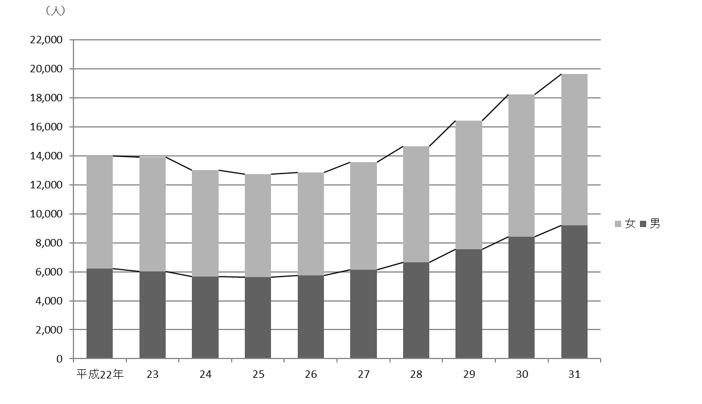

 |  | 注 | ： | 人数は、平成22年から24年までは旧外国人登録法による登録者数、平成25年以降は住民基本台帳法による住民数である。

